PID-0124
شرکت آب و فاضلاب استان تهران
شناسنامه فرآیند
نام فرآيند |  | مدیریت مستندات و سوابق |  | كد فرآيند | PID-0124
محدوده فرآيند |  | شرکت آب و فاضلاب منطقه یک شهر تهران
هدف فرآيند |  | به‌روزرسانی مستندات به منظور برطرف کردن نیازهای جدید فرآیندها و واحدها و انطباق با الزامات جدید، یکسان‌سازی مستندات و کنترل سوابق و مدارک
مالک فرآيند |  | دفتر توسعه مدیریت و تحقیقات
محرك |  | درخواست ايجاد/ تغيير/ حذف مستندات و مدارك برون‌ سازمان جدید
 |  | فرا رسیدن موعد زمانی بازنگری مستندات
ورودي |  | درخواست ايجاد/ تغيير/ حذف مستندات و مدارك سازمان | از (فرآيند/ذي‌نفع) |  | تمامی واحدهای سازمانی
 |  | مدارك و مستندات بروز شده سازمان |  |  | مدیریت فرآِند
شرح فرآيند
ردیف | شرح فعالیت |  | مسئول/ مسئولان فعالیت | مستندات مورد استفاده در اجرای فعالیت | توضيحات
1 | شناسایی و به‌روزرسانی مدارک برون‌سازمانی |  | مالک فرآیند مجری سیستم | فهرست مستندات برون‌سازمانی
2 | ایجاد/ تغییر/حذف سند |  | دفتر توسعه مدیریت و تحقیقات | درخواست تدوین/ تغییر/ حذف مستندات فهرست اصلی مستندات درون‌سازمانی فهرست مدارک منسوخ
3 | توزیع مستندات جدید و جمع‌آوری مستند منسوخ/ ویرایش قبلی |  | دفتر توسعه مدیریت و تحقیقات | فهرست اصلی مستندات درون‌سازمانی فهرست مدارک منسوخ
4 | نگهداری و کنترل سوابق |  | مالک فرآیند | فرم شناسایی و نگهداری سوابق روش‌ اجرایی امحاء/یکسان سازی رویه مکاتبات مکانیزه
خروجي |  | مستندات ایجاد شده | به (فرآيند/ذي‌نفع) |  | فرآیند مدیریت مستندات و سوابق
 |  |  |  |  | فرآیند مدیریت دانش
دستورالعمل‌ها و آيين‌نامه‌هاي کلی مورد استفاده در اجراي فرايند

BM-0124
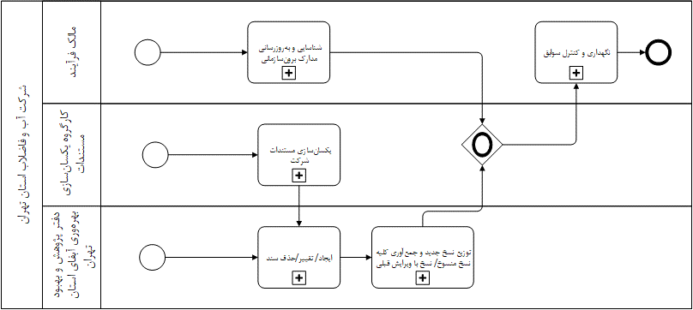
شرکت آب و فاضلاب استان تهران
مدل فرآیند
نام فرآيند | مدیریت مستندات و سوابق | كد مدل فرآیند | BM-0124

AID-012401
شرکت آب و فاضلاب استان تهران
شناسنامه فعالیت
نام فعالیت: |  | شناسایی و به‌روزرسانی مدارک برون‌سازمانی |  |  |  |  |  |  |  |  |  |  | كد فعالیت: | AID-012401
فرآیند مرتبط: |  | مدیریت مستندات و سوابق |  |  |  |  |  |  |  |  |  |  | كد فرآیند: | PID-0124
ردیف | عنوان فعالیت | عنوان پست سازمانی | نام اقدام کننده | تعداد نفرات انجام دهنده فعالیت | نحوه انجام |  |  | نام سیستم | زمان شروع | مدت زمان (ساعت و دقیقه) | میانگین تأخیردرزمان شروع فعالیت | میانگین تاخیر در مدت زمان انجام فعالیت (ساعت) | مستند قانونی (نظام نامه/آیین نامه، روش اجرایی، دستورالعمل و ....) | توضیحات
 |  |  |  |  | دستی Manual | کاربر User | سیستمی Service
1 | شناسایی مدرک برون‌سازمانی | مالک فرآیند مجری سیستم | - | - | - | * | - | - | به محض شناسایی | 3ساعت | 1روز | 0 | فهرست مستندات برون‌سازمانی قبلی | -
2 | اعلام مدرک برون‌سازمانی شناسایی شده جدید به دفتر پژوهش و بهبود بهره‌وری | مالک فرآیند مجری سیستم | - | - | - | * | - | - | به محض شناسایی | 1ساعت | 1روز | 0 | از طریق نامه یا پیام اتوماسیون | -
3 | به‌روزرسانی مدرک برون‌سازمانی و تکمیل فرم مربوطه | گروه بهبود بهره‌وری | موجودی | 1 | - | * | - | - | به محض اعلام | 30دقیقه | 0 | 0 | فهرست مستندات برون‌سازمانی (به‌روزرسانی‌شده) | -
 | به اشتراک‌گذاری مدرک جدید | گروه بهبود بهره‌وری | یعقوبی‌نژاد | 1 | - | * | - | - | به محض تکمیل فرم | 15دقیقه | 0 | 0 | مدرک جدید | -
* منظور از اقدام کننده، فردی است که فعالیت مورد نظر را انجام می دهد. * منظوراز زمان شروع، اول ماه، فصل، شرط یا رویداد یا فعالیت منجر به شروع می باشد. *منظور از تأخیر، فاصله زمانی بین زمان واقعی و زمان مورد انتظاراست.
نام و نام خانوادگی سمت تکمیل کننده فرم امضاء |  |  | نام و نام خانوادگی سرپرست /رییس بلافصل عنوان پست سازمانی امضاء |  |  |  |  |  |  | نام و نام خانوادگی مدیر/معاون عنوان پست سازمانی امضاء

BM-012401
شرکت آب و فاضلاب استان تهران
مدل فعالیت
نام فعالیت | شناسایی و به‌روزرسانی مدارک برون‌سازمانی | كد مدل فعالیت | BM-012401

AID-012402
شرکت آب و فاضلاب استان تهران
شناسنامه فعالیت
نام فعالیت: |  | تدوین/ تغییر/ حذف سند |  |  |  |  |  |  |  |  |  |  | كد فعالیت: | AID-012402
فرآیند مرتبط: |  | مدیریت مستندات و سوابق |  |  |  |  |  |  |  |  |  |  | كد فرآیند: | PID-0124
ردیف | عنوان فعالیت | عنوان پست سازمانی | نام اقدام کننده | تعداد نفرات انجام دهنده فعالیت | نحوه انجام |  |  | نام سیستم | زمان شروع | مدت زمان (ساعت و دقیقه) | میانگین تأخیردرزمان شروع فعالیت | میانگین تاخیر در مدت زمان انجام فعالیت (ساعت) | مستند قانونی (نظام نامه/آیین نامه، روش اجرایی، دستورالعمل و ....) | توضیحات
 |  |  |  |  | دستی Manual | کاربر User | سیستمی Service
1 | تعیین مجری طرح و ابلاغ حکم | مدیرعامل شرکت آبفای استان تهران | بختیاری | 1 | - | * | - | - | یک‌بار انجام گردید | 3روز | 0 | 0 | روش اجرایی تشکیل کمیسیون‌ها، کمیته‌ها و کارگروه‌های تخصصی و برگزاری جلسات | در سال 96 انجام گردید
2 | تشکیل کارگروه‌های یکسان‌سازی مستندات و صدور احکام | مجری طرح | - | 14 | - | * | - | - | یک‌بار انجام گردید | 10روز | 0 | 0 | فرم شناسنامه جلسه‌های رسمی | در سال 96 انجام گردید
3 | اطلاع رسانی به تمام واحدها جهت بازنگری مستندات | دفتر پژوهش و بهبود بهره‌وری | یعقوبی‌نژاد موجودی | 2 | - | * | - | - | فرا رسیدن موعد زمانی سالانه | 1روز | 5روز | 2ساعت | مکاتبه | -
شرط1: اگر مستندات نیاز به تدوین/تغییر و یا حذف داشته باشد فعالیت به گام 4 در غیر این‌صورت پایان می‌یابد.
4 | ثبت درخواست ایجاد/ تغییر/حذف سند | تمامی پرسنل | - | - | - | * | - | - | در صورت نیاز به تدوین، تغییر و یا حذف سند | 30دقیقه | 1روز | 10دقیقه | درخواست ایجاد/ تغییر/حذف مستندات | فعالیت می‌تواند از این گام نیز شروع گردد
شرط2: اگر درخواست مربوط به شرکت‌های زیر مجموعه باشد فرآیند به گام 5 و اگر درخواست مربوط به حوزه ستادی باشد فرآیند به گام 6 می‌رود.
5 | بررسی و تایید اولیه | دفتر پژوهش و بهبودبهره‌وری شرکت‌های زیرمجموعه | - | 1 | - | * | - | - | به محض دریافت | 30دقیقه | 3روز | 10دقیقه | درخواست ایجاد/ تغییر/حذف مستندات | در صورت عدم تایید، ضمن اطلاع به درخواست‌کننده فرآیند پایان می‌یابد
6 | بررسی و تایید | گروه بهبود بهره‌وری | یعقوبی‌نژاد | 1 | - | * | - | - | به محض دریافت | 30دقیقه | 3روز | 10دقیقه | درخواست ایجاد/ تغییر/حذف مستندات | در صورت عدم تایید، ضمن اطلاع به درخواست‌کننده فرآیند پایان می‌یابد
شرط3: اگر برای بررسی بیشتر نیاز به نظر کارگروه یکسان‌سازی/ حوزه تخصصی ستاد استان/ مجری سیستم باشد، فعالیت به گام 7 و8 و سپس گام 10 و در غیراین‌صورت به گام 9 می‌رود.
7 | برگزاری جلسات یکسان‌سازی مستندات | کارگروه تخصصی یکسان‌سازی/ حوزه تخصصی ستاد استان/ مجری سیستم | - | حداقل 3نفر | - | * | - | - | به محض دریافت درخواست | 10ساعت | 5روز | 2ساعت | درخواست ایجاد/ تغییر/حذف مستندات صورت‌جلسه | اگر مستندات توسط کارگروه یکسان‌سازی مستندات به‌روزرسانی می‌شود به کارگروه ارجاع می‌گردد و در غیر این‌صورت به حوزه تخصصی ستادی جهت بررسی ارجاع می‌گردد
8 | تهیه مستندات مربوطه | کارگروه تخصصی یکسان‌سازی/ حوزه تخصصی ستاد استان/ مجری سیستم | - | حداقل 3نفر | - | * | - | - | به محض دریافت درخواست | 6ساعت | 2روز | 2ساعت | درخواست ایجاد/ تغییر/حذف مستندات صورت‌جلسه مستند ویرایش‌یافته | شامل ایجاد/ حذف و تغییر
9 | تهیه مستندات مربوطه | گروه بهبود بهره‌وری | یعقوبی‌نژاد موجودی یوسفی رضوی | 4 | - | * | - | - | به محض دریافت درخواست | 6ساعت | 2روز | 2ساعت | درخواست ایجاد/ تغییر/حذف مستندات صورت‌جلسه مستند ویرایش‌یافته | شامل ایجاد/ حذف و تغییر
10 | کنترل ساختار مستندات دریافت شده | گروه بهبود بهره‌وری | موجودی | 1 | - | * | - | - | به محض دریافت مستند | 3ساعت | 7روز | 3ساعت | - | -
11 | کدگذاری مستند | گروه بهبود بهره‌وری | موجودی | 1 | - | * | - | - | به محض تایید ساختار مستند | 0.5ساعت | 0 | 0 | - | -
12 | بررسی مستندات | معاون برنامه‌ریزی و منابع انسانی آبفای استان تهران | ریاضتی | 1 | - | * | - | - | به محض دریافت | 0.5ساعت | 2روز | 0 | - | -
13 | تصویب مستندات | مدیرعامل شرکت آبفای استان تهران | بختیاری | 1 | - | * | - | - | به محض دریافت | 0.5ساعت | 2روز | 0 | - | -
14 | تهیه نامه ابلاغ مستند | گروه بهبود بهره‌وری | یعقوبی‌نژاد موجودی | 1 | - | * | - | - | - | 0.5ساعت | 1روز | 05ساعت | - | -
15 | ابلاغ مستند | مدیرعامل شرکت آبفای استان تهران | بختیاری | 1 | - | * | - | - | به محض دریافت | 0.5ساعت | 2روز | 0 | - | -
16 | به‌روزرسانی فهرست اصلی مستندات | گروه بهبود بهره‌وری | موجودی | 1 | - | * | - | - | به محض ابلاغ | 0.5ساعت | 0 | 0 | فهرست اصلی مستندات درون سازمانی | -
17 | به‌روزرسانی فهرست مدارک منسوخ | گروه بهبود بهره‌وری | موجودی | 1 | - | * | - | - | به محض ابلاغ | 0.5ساعت | 0 | 0 | فهرست مدارک منسوخ | -
شرط4: اگر مستندات نیازمند درج در سامانه DSR است فرآیند به گام 18، اگر نیازمند پیاده‌سازی در سامانه اتوماسیون اداری می‌باشد فرآیند به گام 19 و در غیر این‌صورت فعالیت پایان می‌یابد.
18 | پیاده‌سازی مستندات در سامانه DSR | دفتر مدیریت آمار، برنامه و بودجه | - | - | - | * | - | - | DSR | - | - | - | - | -
19 | پیاده‌سازی در سامانه اتوماسیون اداری | دفتر فناوری اطلاعات و ارتباطات | - | - | - | * | - | - | اتوماسیون اداری | - | - | - | - | -
* منظور از اقدام کننده، فردی است که فعالیت مورد نظر را انجام می دهد. * منظوراز زمان شروع، اول ماه، فصل، شرط یا رویداد یا فعالیت منجر به شروع می باشد. *منظور از تأخیر، فاصله زمانی بین زمان واقعی و زمان مورد انتظاراست.
نام و نام خانوادگی سمت تکمیل کننده فرم امضاء |  |  | نام و نام خانوادگی سرپرست /رییس بلافصل عنوان پست سازمانی امضاء |  |  |  |  |  |  | نام و نام خانوادگی مدیر/معاون عنوان پست سازمانی امضاء

BM-012402
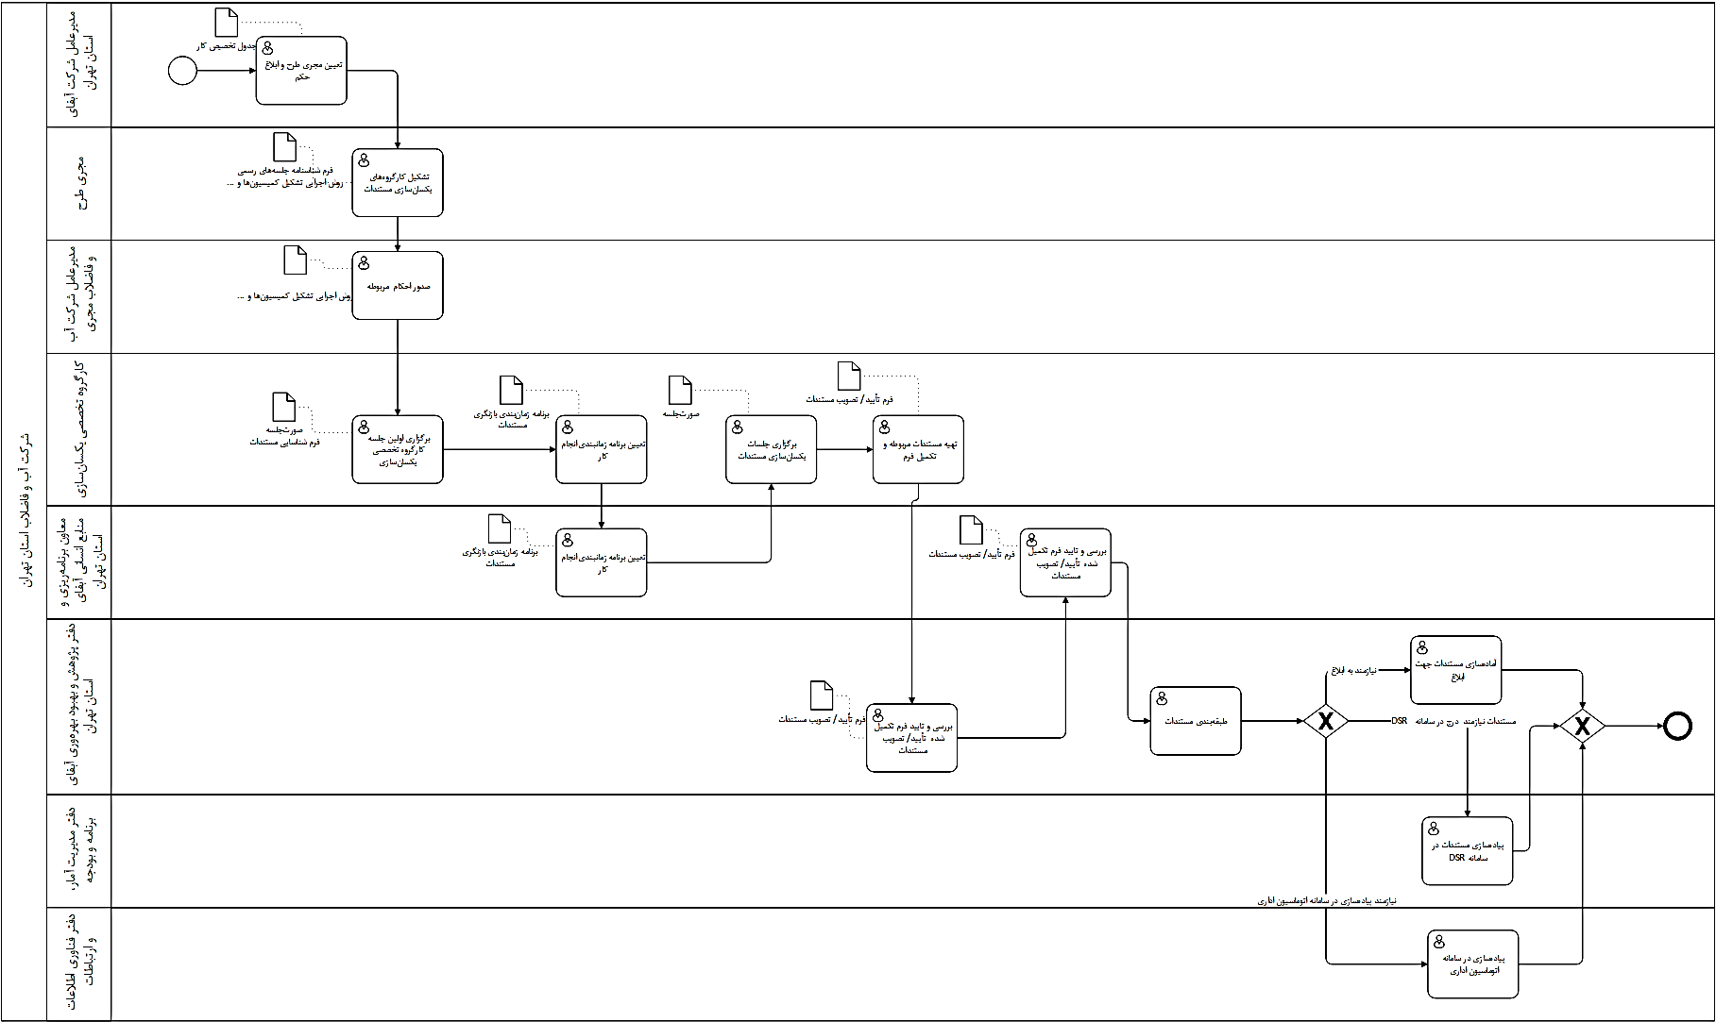
شرکت آب و فاضلاب استان تهران
مدل فعالیت
نام فعالیت | یکسان‌سازی مستندات شرکت | كد مدل فعالیت | BM-012402

AID-012403
شرکت آب و فاضلاب استان تهران
شناسنامه فعالیت
نام فعالیت: |  | توزیع مستندات جدید و جمع‌آوری مستند منسوخ/ ویرایش قبلی |  |  |  |  |  |  |  |  |  |  | كد فعالیت: | AID-012403
فرآیند مرتبط: |  | مدیریت مستندات و سوابق |  |  |  |  |  |  |  |  |  |  | كد فرآیند: | PID-0124
ردیف | عنوان فعالیت | عنوان پست سازمانی | نام اقدام کننده | تعداد نفرات انجام دهنده فعالیت | نحوه انجام |  |  | نام سیستم | زمان شروع | مدت زمان (ساعت و دقیقه) | میانگین تأخیردرزمان شروع فعالیت | میانگین تاخیر در مدت زمان انجام فعالیت (ساعت) | مستند قانونی (نظام نامه/آیین نامه، روش اجرایی، دستورالعمل و ....) | توضیحات
 |  |  |  |  | دستی Manual | کاربر User | سیستمی Service
شرط1: اگر فعالیت تدوین/ تغییر و یا حذف مستند منجر به تدوین/ تغییر مستند گردید، فعالیت به گام 1 و اگر منجر به حذف مستند گردید فعالیت به گام 3 می‌رود.
1 | به اشتراک‌گذاری مدرک جدید در فضای اشتراکی | گروه بهبود بهره‌وری | یعقوبی‌نژاد | 1 | - | * | - | - | به محض ابلاغ | 15دقیقه | 0 | 0 | مدرک جدید | 192.168.14.20
2 | اطلاع رسانی به تمامی واحدها | گروه بهبود بهره‌وری | موجودی | 1 | - | * | - | - | 3روز پس از ابلاغ | 2ساعت | 1روز | 1ساعت | مدرک جدید | اطلاع رسانی از طریق پیگیری ارجاع نامه ابلاغ صورت می‌پذیرد
3 | جمع‌آوری تمامی نسخ منسوخ/ نسخ با ویرایش قبلی از واحدهای سازمانی | رابطین سیستم | - | 1 | - | * | - | - | به محض ابلاغ | 2ساعت | 1روز | 1ساعت | فهرست مدارک منسوخ
4 | نگهداری نسخ منسوخ تا زمان تعیین شده | گروه بهبود بهره‌وری | موجودی | 1 | - | * | - | - | به محض ابلاغ | 15دقیقه | 0 | 0 | فهرست مدارک منسوخ
* منظور از اقدام کننده، فردی است که فعالیت مورد نظر را انجام می دهد. * منظوراز زمان شروع، اول ماه، فصل، شرط یا رویداد یا فعالیت منجر به شروع می باشد. *منظور از تأخیر، فاصله زمانی بین زمان واقعی و زمان مورد انتظاراست.
نام و نام خانوادگی سمت تکمیل کننده فرم امضاء |  |  | نام و نام خانوادگی سرپرست /رییس بلافصل عنوان پست سازمانی امضاء |  |  |  |  |  |  | نام و نام خانوادگی مدیر/معاون عنوان پست سازمانی امضاء

BM-012403
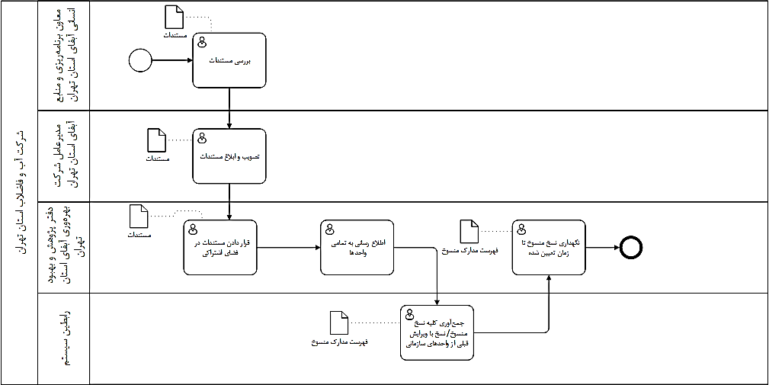
شرکت آب و فاضلاب استان تهران
مدل فعالیت
نام فعالیت | توزیع نسخ جدید و جمع‌آوری کلیه نسخ منسوخ/ نسخ با ویرایش قبلی | كد مدل فعالیت | BM-012404

AID-012404
شرکت آب و فاضلاب استان تهران
شناسنامه فعالیت
نام فعالیت: |  | نگهداری و کنترل سوابق |  |  |  |  |  |  |  |  |  |  | كد فعالیت: | AID-012404
فرآیند مرتبط: |  | مدیریت مستندات و سوابق |  |  |  |  |  |  |  |  |  |  | كد فرآیند: | PID-0124
ردیف | عنوان فعالیت | عنوان پست سازمانی | نام اقدام کننده | تعداد نفرات انجام دهنده فعالیت | نحوه انجام |  |  | نام سیستم | زمان شروع | مدت زمان (ساعت و دقیقه) | میانگین تأخیردرزمان شروع فعالیت | میانگین تاخیر در مدت زمان انجام فعالیت (ساعت) | مستند قانونی (نظام نامه/آیین نامه، روش اجرایی، دستورالعمل و ....) | توضیحات
 |  |  |  |  | دستی Manual | کاربر User | سیستمی Service
1 | دریافت سوابق و قرار دادن آن‌ها در زونکن / فایل الکترونیکی مربوطه | مالک فرآیند | - | 1 | * | - | - | - | در زمان دریافت سوابق | 0.5ساعت | 0 | 0 | فرم شناسایی و نگهداری سوابق
2 | کدگذاری زونکن‌ها | مالک فرآیند | - | 1 | - | * | - | - | ایجاد زونکن جدید | 0.5ساعت | 0 | 0 | فرم شناسایی و نگهداری سوابق | جهت نگهداری سوابق کاغذی
3 | بررسی مدت زمان نگهداری سوابق | مالک فرآیند | - | 1 | * | - | - | - | سالانه | 3ساعت | - | - | فرم شناسایی و نگهداری سوابق
4 | به‌روزرسلنی فرم شناسایی و نگهداری سوابق | مالک فرآیند | - | 1 | * | - | - | - | سالانه | 3ساعت | - | - | فرم شناسایی و نگهداری سوابق
شرط1: اگر مدت زمان نگهداری سوابق نیاز به تمدید دارد فعالیت به گام 5 و سپس به گام4 می‌رود. اگر مدت زمان نگهداری پایان یافته فعالیت به گام 6 می‌رود در غیراین‌صورت فعالیت پایان می‌یابد.
5 | تمدید مدت زمان نگهداری سوابق مربوطه | مالک فرآیند | - | 1 | * | - | - | - | سالانه | 0.5ساعت | 0 | 0 | فرم شناسایی و نگهداری سوابق
6 | امحاء سوابق مربوطه | مالک فرآیند | - | 1 | * | - | - | - | سالانه | 0.5ساعت | 0 | 0 | فرم شناسایی و نگهداری سوابق روش‌ اجرایی امحاء
* منظور از اقدام کننده، فردی است که فعالیت مورد نظر را انجام می دهد. * منظوراز زمان شروع، اول ماه، فصل، شرط یا رویداد یا فعالیت منجر به شروع می باشد. *منظور از تأخیر، فاصله زمانی بین زمان واقعی و زمان مورد انتظاراست.
نام و نام خانوادگی سمت تکمیل کننده فرم امضاء |  |  | نام و نام خانوادگی سرپرست /رییس بلافصل عنوان پست سازمانی امضاء |  |  |  |  |  |  | نام و نام خانوادگی مدیر/معاون عنوان پست سازمانی امضاء

BM-012405

شرکت آب و فاضلاب استان تهران
مدل فعالیت
نام فعالیت | نگهداری و کنترل سوابق | كد مدل فعالیت | BM012405

شناسنامه شاخص
شرکت آب و فاضلاب استان تهران
شناسنامه شاخص‌های فرآیندی
نام فرآيند |  |  |  | كد فرايند

ردیف |  | 1 | 2 | 3 | 4
عنوان شاخص
نوع شاخص | کارایی
 | اثربخشی
ذینفع | عنوان
 | درون سازمانی
 | سازمان بالادستی
 | مشتریان
مرجع
نحوه محاسبه شاخص
معیار پذیرش
دوره انجام پایش
ابزار پایش/ اندازه گیری
مستندات مرتبط
نوع گزارش
بانک اطلاعاتی ثبت گزارش
مسئول ارائه گزارش
مسئول بررسی و تحلیل

